2023_10_data
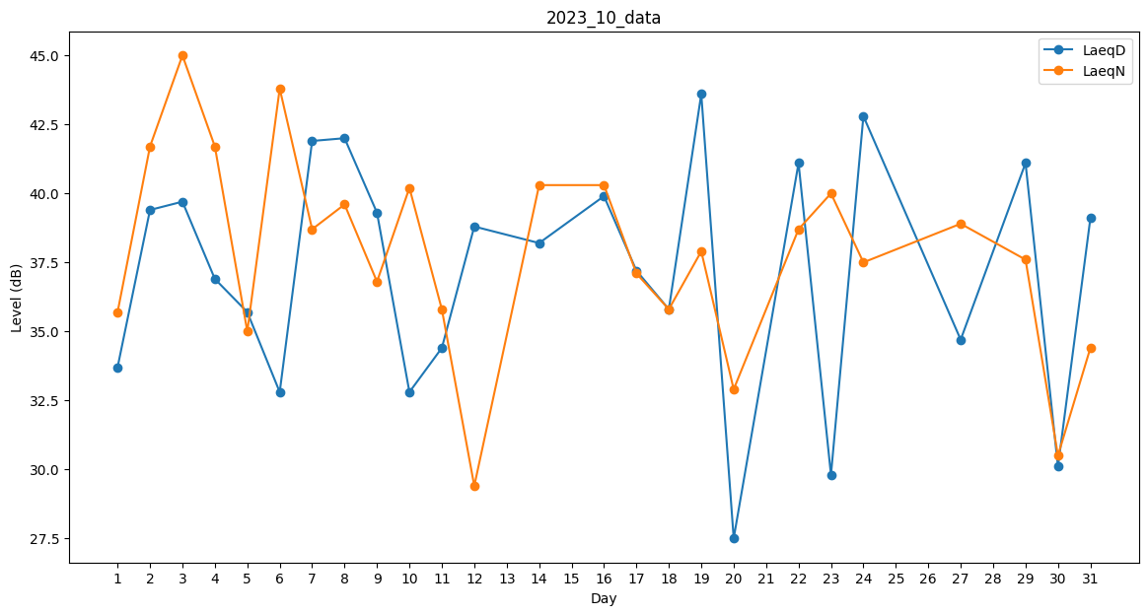
Day | LaeqD | LaeqN
1 | 33.7 | 35.7
2 | 39.4 | 41.7
3 | 39.7 | 45
4 | 36.9 | 41.7
5 | 35.7 | 35
6 | 32.8 | 43.8
7 | 41.9 | 38.7
8 | 42 | 39.6
9 | 39.3 | 36.8
10 | 32.8 | 40.2
11 | 34.4 | 35.8
12 | 38.8 | 29.4
13 | 0 | 37.8
14 | 38.2 | 40.3
15 | 0 | 35.1
16 | 39.9 | 40.3
17 | 37.2 | 37.1
18 | 35.8 | 35.8
19 | 43.6 | 37.9
20 | 27.5 | 32.9
21 | 0 | 0
22 | 41.1 | 38.7
23 | 29.8 | 40
24 | 42.8 | 37.5
25 | 31.2 | 0
26 | 0 | 37.6
27 | 34.7 | 38.9
28 | 0 | 32.6
29 | 41.1 | 37.6
30 | 30.1 | 30.5
31 | 39.1 | 34.4

